Содержание
НЕ ПРОПУСТИ ВАЖНОЕ!
 |  | МПРЦ "Зона 1" не действителен для территории ДВФО.
От 15.03.2021.
Содержание прайс-листа AXIOMA (активная гиперссылка):
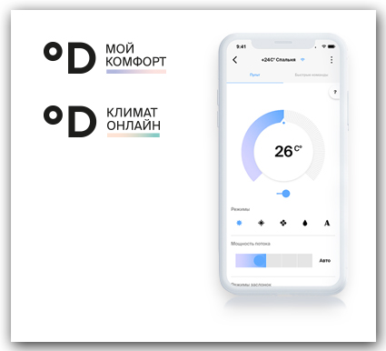
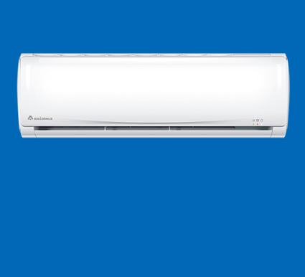
RAC | бытовые сплит-системы

WIN | оконные кондиционеры

TOTAL | сводный список оборудования

Встречайте новинку - Серия C!
УСЛУГИ | услуги компании "ДАИЧИ"
Зарабатывай
на облаках
Новинка!
Серия D
ОБЛАКО | облачные контроллеры

Контроллеры
 |  |  |  |  | Контроллеры облачного управления
К СОДЕРЖАНИЮ

Wi-Fi контроллер для сплит-систем и мульти сплит-систем DW01

• Управление режимом работы кондиционер: (охлаждение, обогрев, вентиляция, осушение, авто-режим); |  |  |  |  |  | Принцип действия Wi-FI контроллера с кондиционером.
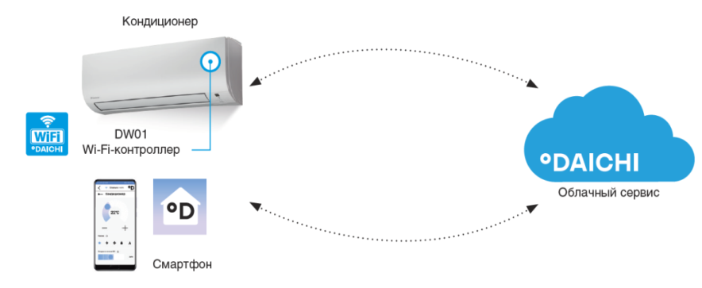
• Управление целевой температурой помещения;
• Управление скоростью и направлением воздушного потока;
• Включение/выключение по таймеру.

Устройства управления кондиционером (в комплекте с кабелем):
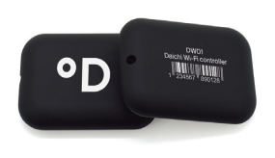

 | Cовместимость Wi-Fi контроллера с оборудованием: |  | Контроллер черного цвета (в комплекте с кабелем).
 | Бренд | Серия оборудования | Артикул контроллера | Базовая цена.
 | AXIOMA | * | DW01-B
 |  | *

